Prétraitement données miroir
Comparaison des données miroir des échanges de pomme de terre de consommation entre la France et la Belgique et les Pays-Bas (en kt)
 | Echanges de pommes de terre de consommation entre la France et la Belgique et les Pays-Bas (kt) (Sources Douanes Françaises, Douanes Belges, Eurostat)
 |  | Campagnes d'août à juillet
 |  | 2015/16 | 2019/20 | 2023/24
 |  | Exportations françaises | Exportations françaises | Exportations françaises
Déclaration FR | 7019050 | 27 | 77 | 56
 | 7019090 | 317 | 502 | 1,007
 | 7101000 | 1 | 1 | 3
 | 7129005 | 0 | 0 | 0
Déclaration BE+NL | 7019050 | 3 | 13 | 2
 | 7019090 | 1,085 | 1,658 | 1,771
 | 7101000 | 3 | 15 | 3
 | 7129005 | 1 | 1 | 0

 |  | 2015/16 | 2019/20 | 2023/24
 |  | Exportations françaises | Exportations françaises | Exportations françaises
 | Déclaration FR | 344 | 580 | 1,065
 | Déclaration BE+NL | 1,092 | 1,686 | 1,776

Transformation - GIPT
SOMMAIRE | CARACTERISTIQUES SOURCE
Informations | Transformation et consommation
Période | 2017/18-2023/24
Territoire | France entière
Unité | kt, %
Source | GIPT
Fournie par | TerriFlux, GIPT
 |  | Organisation du GIPT
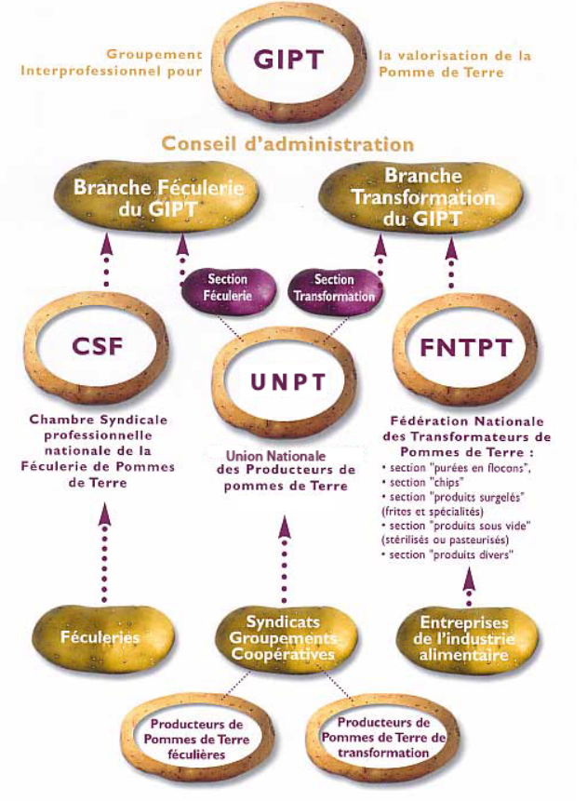

 |  | Féculerie (description puis procédé de fabrication)
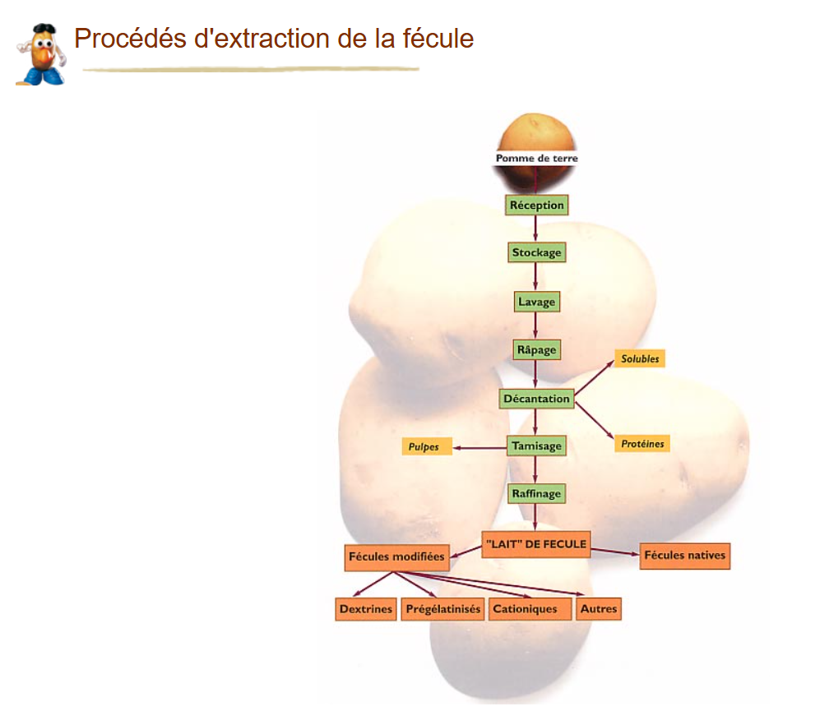
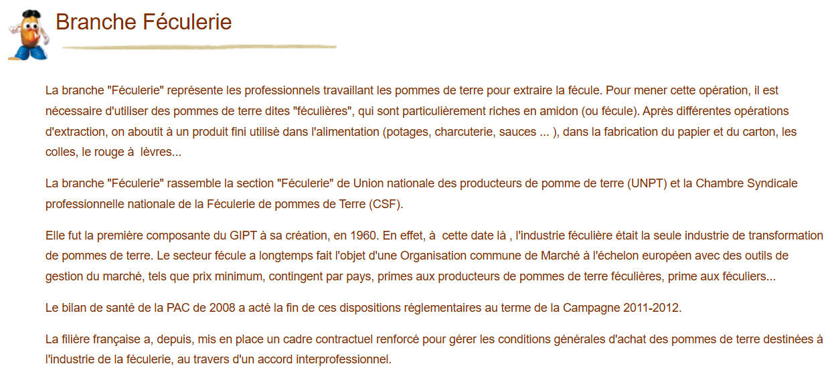

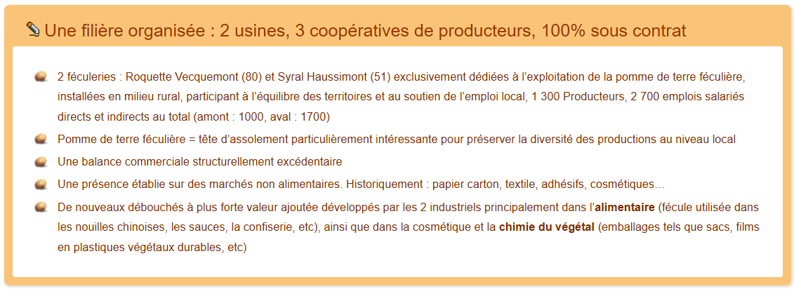

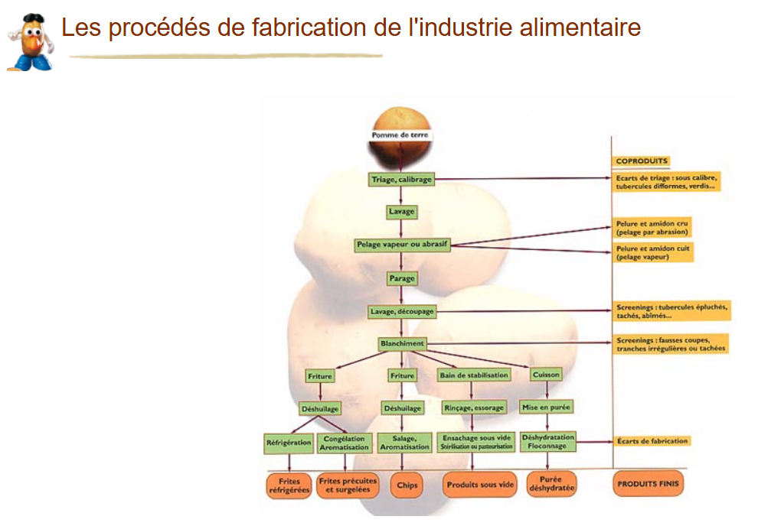
 |  | Industrie alimentaire (description puis procédé de fabrication)
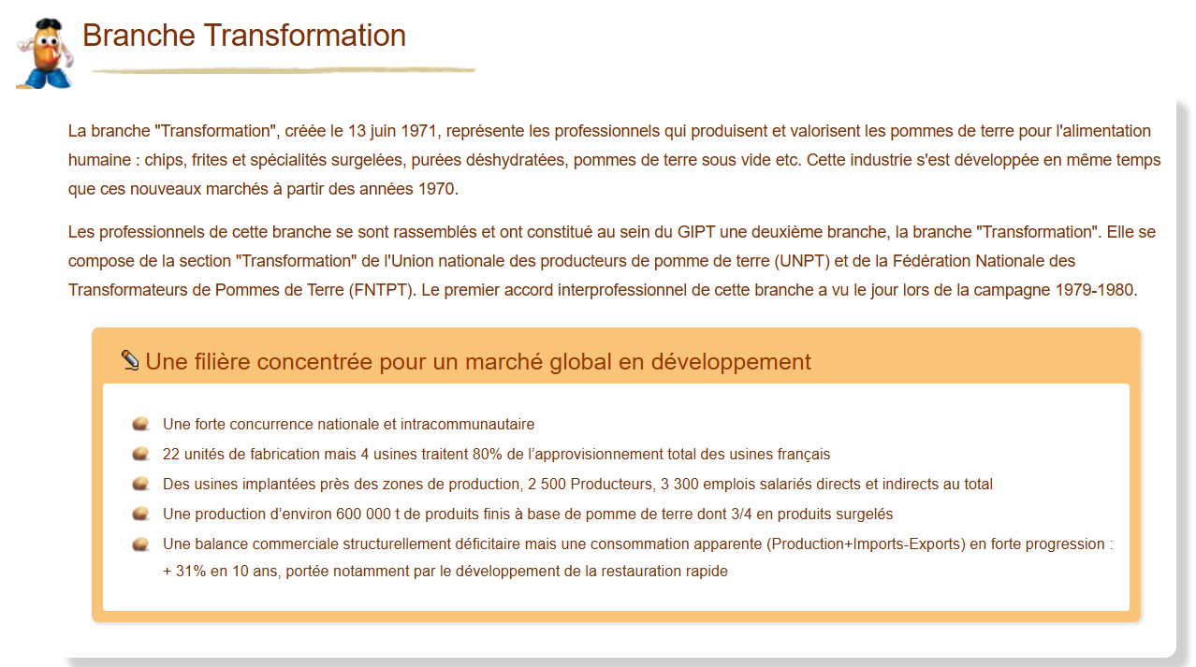

 |  |  |  |  |  |  |  |  |  |  |  |  |  | chips, frites et spécialités surgelées, purées déshydratées, pommes de terre sous vide, etc.
 |  |  |  |  |  |  |  |  |  |  |  |  |  | 600 | kt de produits fins

 |  | Description des produits et coproduits

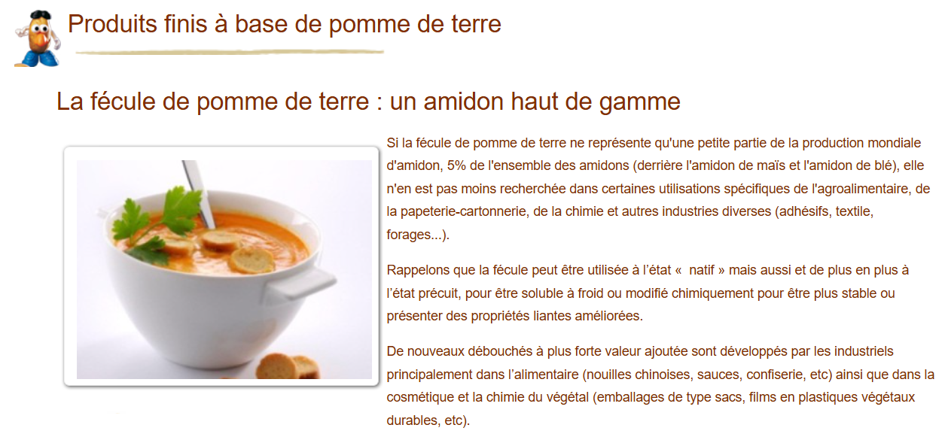
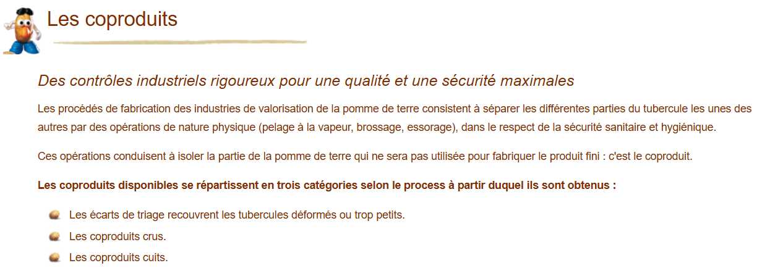

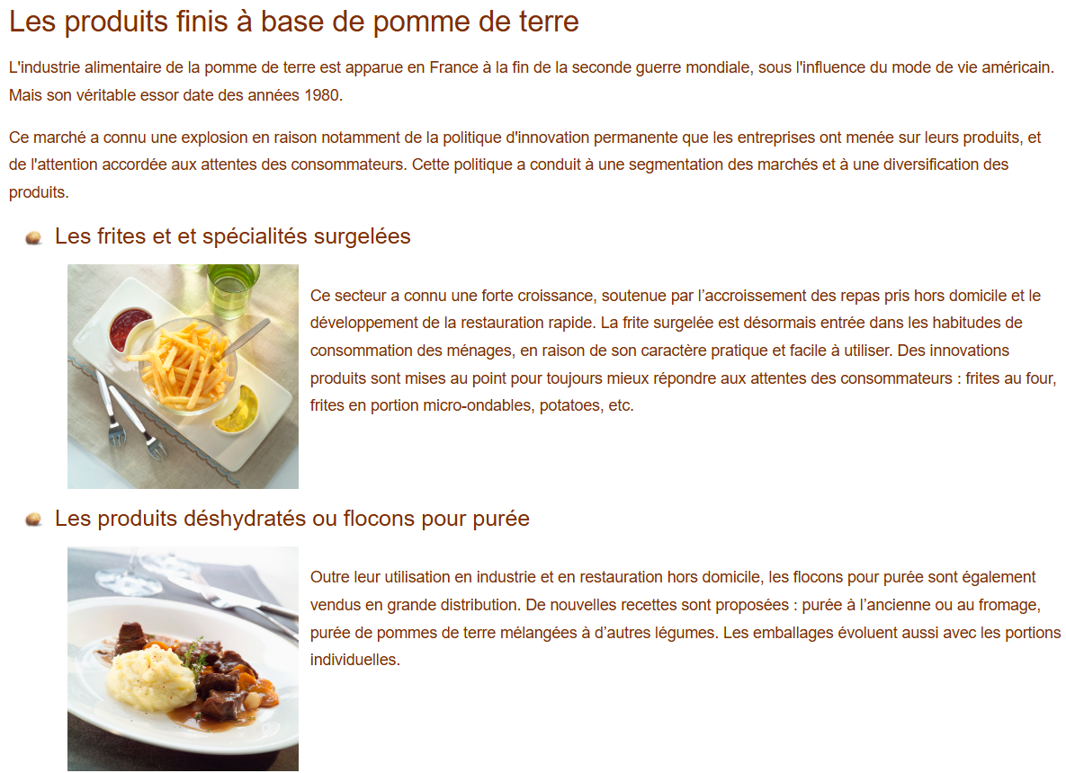

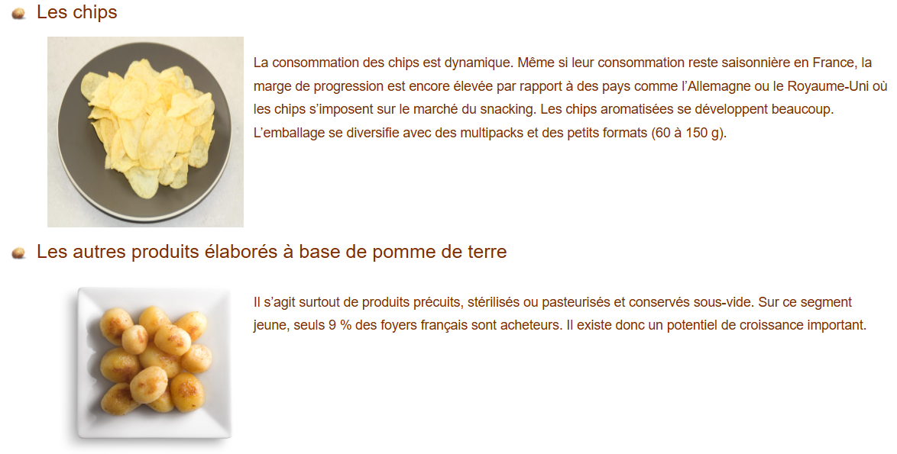

 |  | Chiffres clés (en 2023/24 ?)

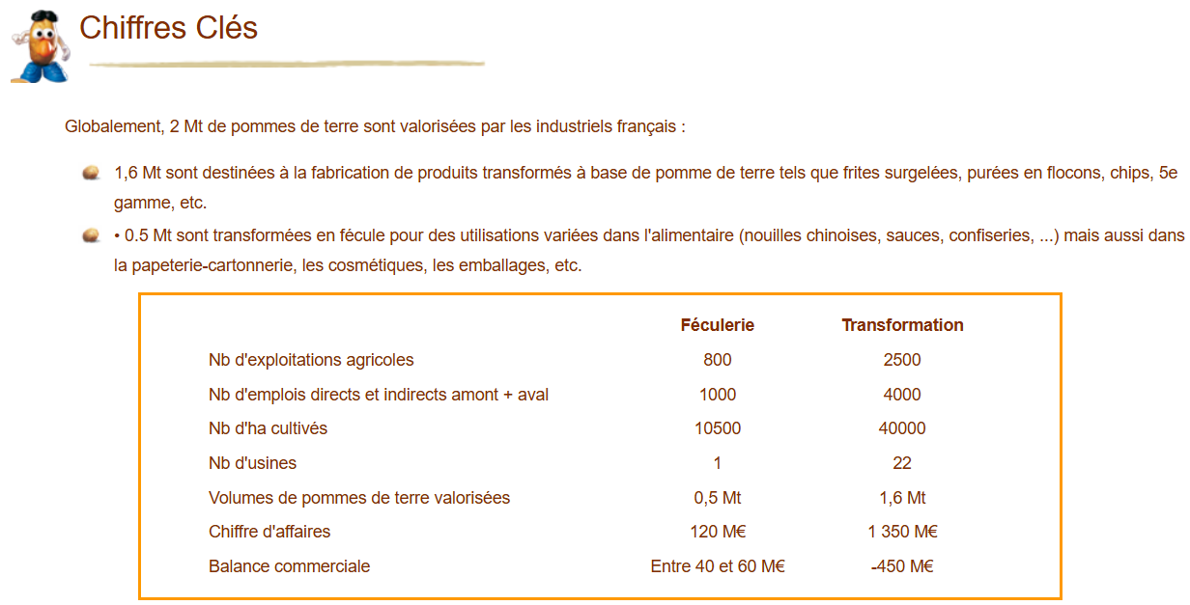

 |  |  |  |  |  |  |  | 2023/24, kt | Approvisionnement
 |  |  |  |  |  |  |  | Féculerie | 500
 |  |  |  |  |  |  |  | Industrie alimentaire | 1600

 |  | Bilan de campagne 2023/24 - Féculerie
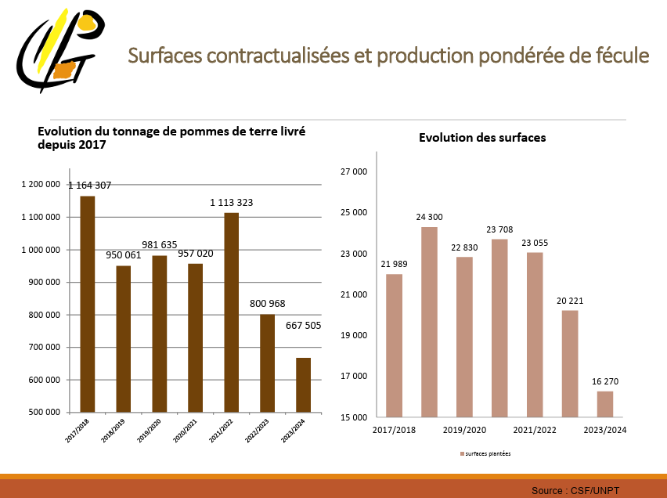

 |  |  |  |  |  | Féculerie | 2017/18 | 2018/19 | 2019/20 | 2020/21 | 2021/22 | 2022/23 | 2023/24
 |  |  |  |  |  | Approvisionnement (en kt) | 1164.307 | 950.061 | 981.635 | 957.02 | 1113.323 | 800.968 | 667.505

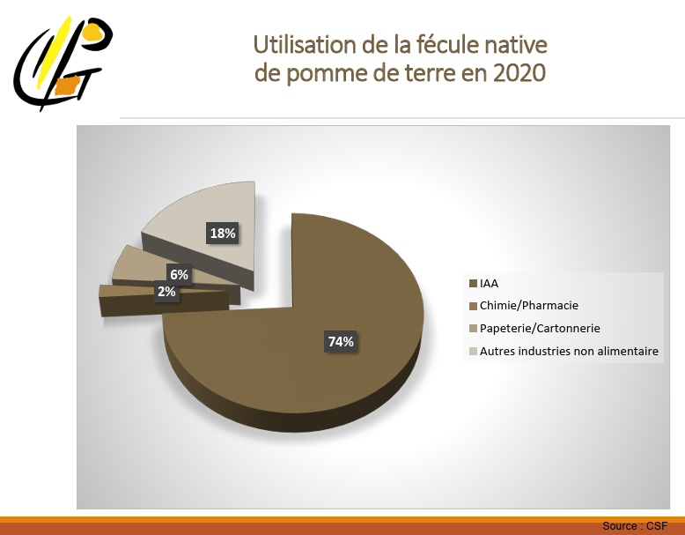

 |  |  |  |  |  | Fécule (2023) | Usages (kt)
 |  |  |  |  |  | IAA | 74%
 |  |  |  |  |  | Chimie/Pharmacie | 2%
 |  |  |  |  |  | Papetrie/Cartonnerie | 6%
 |  |  |  |  |  | Autres industries non alimentaires | 18%

 |  | Bilan de campagne 2023/24 - Industrie alimentaire
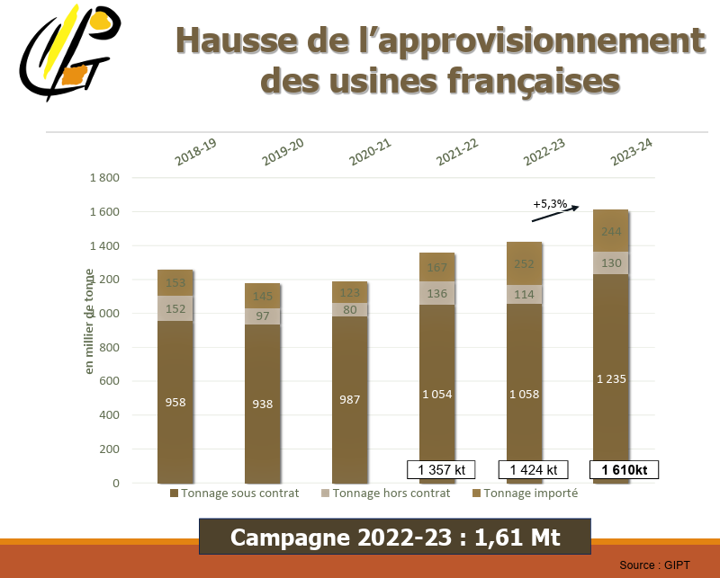

 |  |  |  |  |  | Approvisionnement en pommes de terre de consommation (kt) | 2018/19 | 2019/20 | 2020/21 | 2021/22 | 2022/23 | 2023/24
 |  |  |  |  |  | Production sous contrat | 958 | 938 | 987 | 1054 | 1058 | 1235
 |  |  |  |  |  | Production hors contrat | 152 | 97 | 80 | 136 | 114 | 130
 |  |  |  |  |  | Importation | 153 | 145 | 123 | 167 | 252 | 244

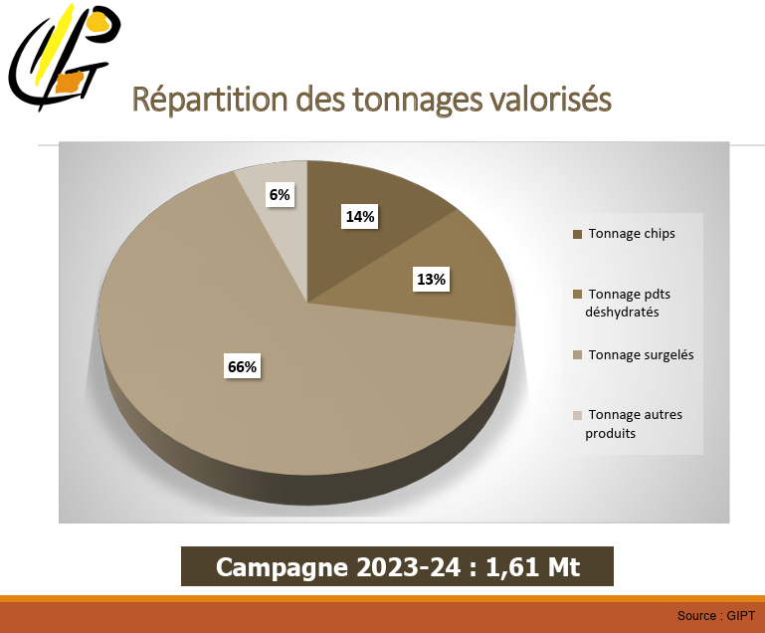

 |  |  |  |  |  | Pommes de terre (2023/24) | Industrie alimentaire (kt)
 |  |  |  |  |  | Chips | 14%
 |  |  |  |  |  | Produits déshydratés | 13%
 |  |  |  |  |  | Surgelés | 67%
 |  |  |  |  |  | Autres produits | 6%

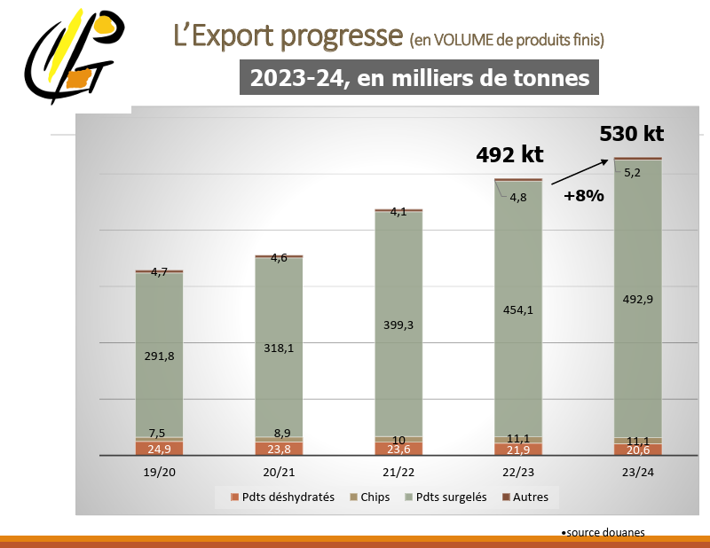

 |  |  |  |  |  | Exportations (kt) | 2019/20 | 2020/21 | 2021/22 | 2022/23 | 2023/24
 |  |  |  |  |  | Chips | 7.5 | 8.9 | 10 | 11.1 | 11.1
 |  |  |  |  |  | Produits déshydratés | 24.9 | 23.8 | 23.6 | 21.9 | 20.6
 |  |  |  |  |  | Produits surgelés | 291.8 | 318.1 | 399.3 | 454.1 | 492.9
 |  |  |  |  |  | Autres | 4.7 | 4.6 | 4.1 | 4.8 | 5.2

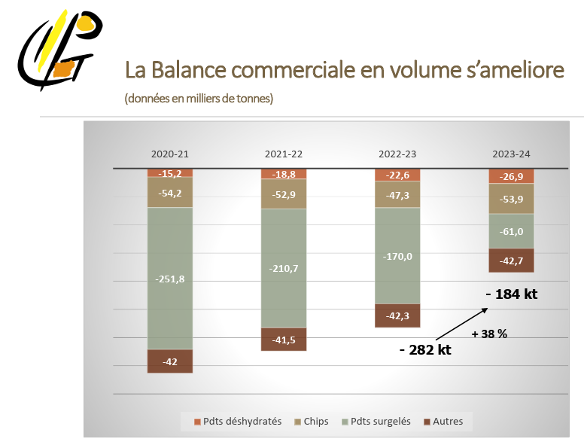

 |  |  |  |  |  | Balance commerciale (kt) | 2020/21 | 2021/22 | 2022/23 | 2023/24
 |  |  |  |  |  | Chips | -54.2 | -52.9 | -47.3 | -53.9
 |  |  |  |  |  | Produits déshydratés | -15.2 | -18.8 | -22.6 | -26.9
 |  |  |  |  |  | Produits surgelés | -251.8 | -210.7 | -170 | -61
 |  |  |  |  |  | Autres | -42 | -41.5 | -42.3 | -42.7

 |  |  |  |  |  | Extrapolation des importations (kt) | 2020/21 | 2021/22 | 2022/23 | 2023/24
 |  |  |  |  |  | Chips | 63.1 | 62.9 | 58.4 | 65
 |  |  |  |  |  | Produits déshydratés | 39 | 42.4 | 44.5 | 47.5
 |  |  |  |  |  | Produits surgelés | 569.9 | 610 | 624.1 | 553.9
 |  |  |  |  |  | Autres | 46.6 | 45.6 | 47.1 | 47.9

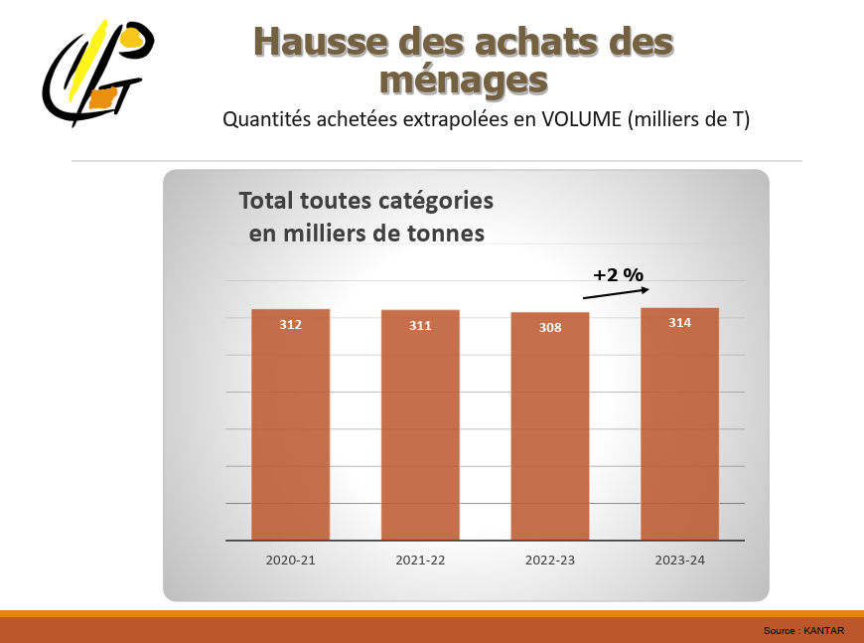

 |  |  |  |  |  | Achats des ménages (kt) | 2020/21 | 2021/22 | 2022/23 | 2023/24
 |  |  |  |  |  | Produits finis | 312 | 311 | 308 | 314

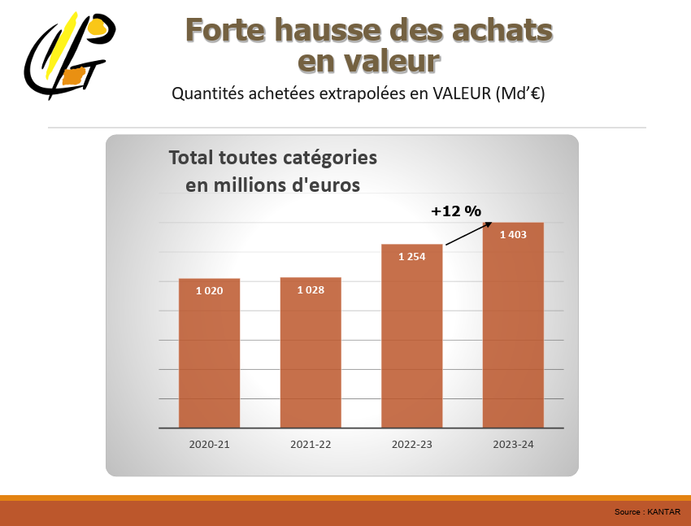

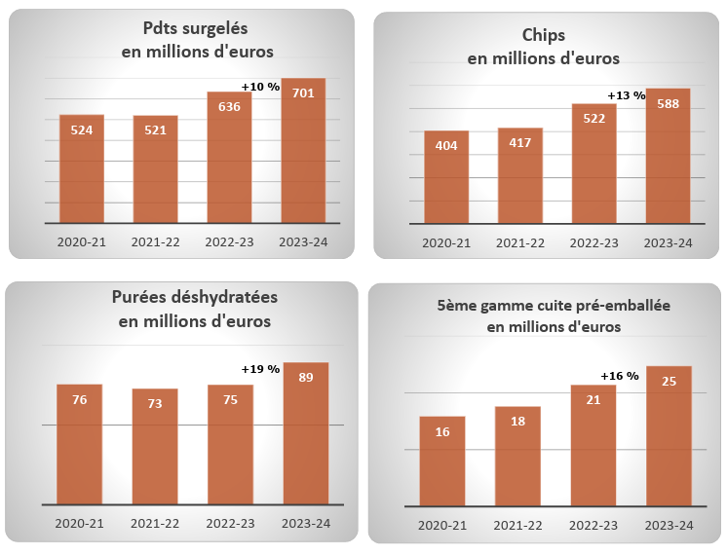

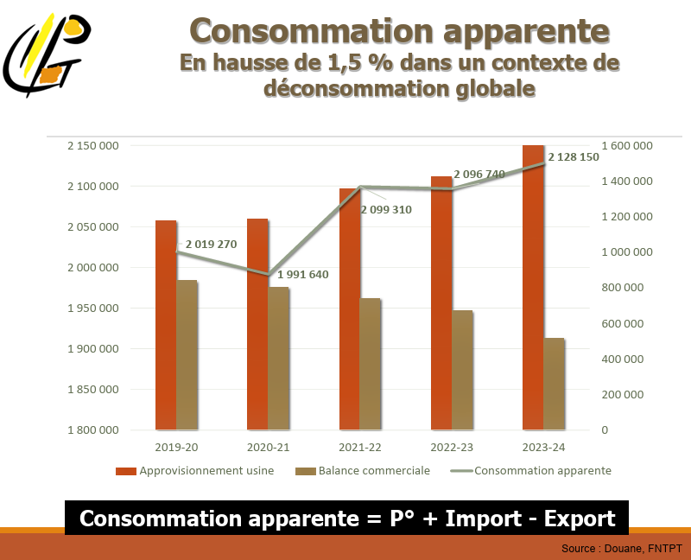

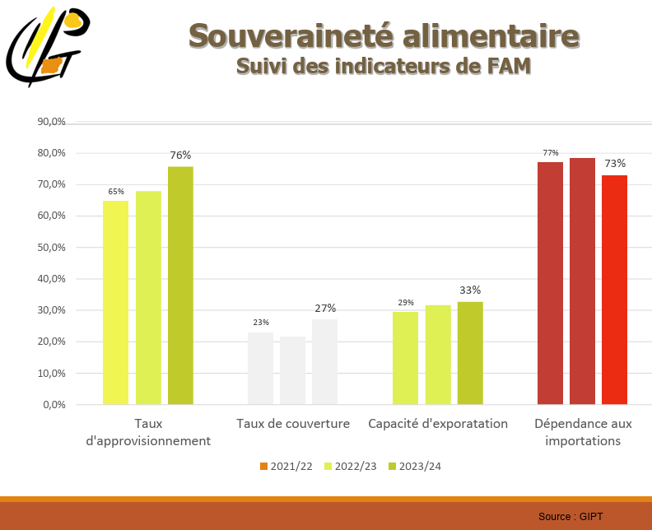

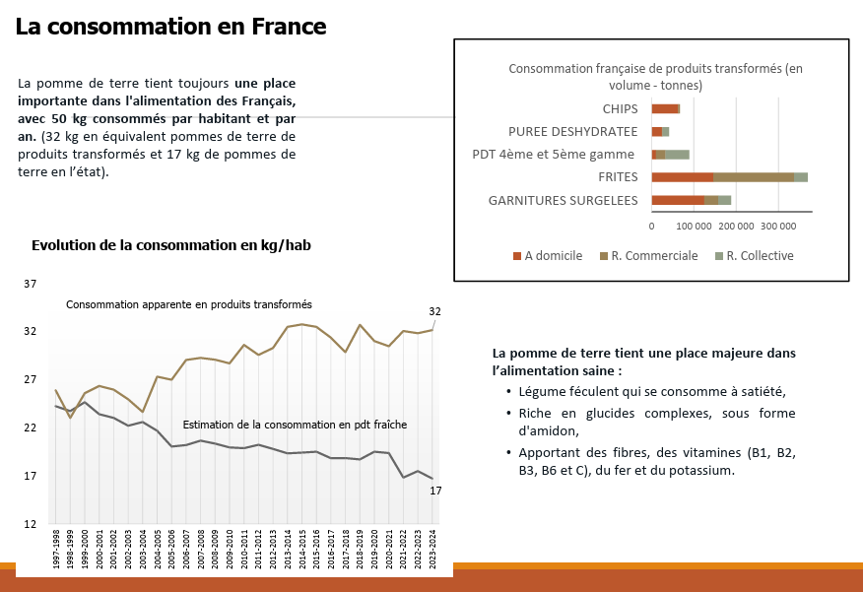

 |  |  |  |  |  | Consommation (2023/24, kt) | A domicile | Restauration commerciale | Restauration collective
 |  |  |  |  |  | Chips | 60 | 3 | 0
 |  |  |  |  |  | Purée déshydratée | 25 | 1 | 15
 |  |  |  |  |  | Produits de 4ème et 5ème gamme | 5 | 25 | 55
 |  |  |  |  |  | Frites | 140 | 190 | 30
 |  |  |  |  |  | Garnitures surgelées | 120 | 35 | 30

 |  |  |  |  |  |  | A domicile | Restauration commerciale | Restauration collective
 |  |  |  |  |  | Chips | 95% | 5% | 0%
 |  |  |  |  |  | Produits déshydratés | 61% | 2% | 37%
 |  |  |  |  |  | Produits de 5ème gamme | 6% | 29% | 65%
 |  |  |  |  |  | Produits surgelés | 48% | 41% | 11%

 |  | Partage des données du GIPT

 |  | en volume (milliers de t de produits finis)
 |  |  | Campagne 2015-16 | Campagne 2019-20 | Campagne 2023-24
 |  | pdt deshydratés production FR | 41.9 | 49.8 | 45.2
 |  | pdt déshydratés imports | -36.5 | -35.9 | -47.6
 |  | pdt déshydratés exports | 26.9 | 24.9 | 20.6

 |  | chips production FR | 48.4 | 50.0 | 70.0
 |  | chips imports | -76.2 | -61.4 | -65.1
 |  | chips exports | 4.2 | 7.5 | 11.1

 |  | pdts surgelés production FR | 428.9 | 397.2 | 593.3
 |  | pdts surgelés imports | -583.8 | -567.5 | -558.8
 |  | pdts surgelés exports | 316.9 | 291.8 | 492.9

 |  | 5eme gamme production FR | 25.2 | 21.7 | 39.8
 |  | 5eme gamme imports | -55.2 | -52.0 | -47.8
 |  | 5eme gamme exports | 6.8 | 4.7 | 5.2

 |  | la partie eau+ écarts de tri. (10%-15% pour alimentation animale ?) le reste c’est de l’eau.
 |  | 15%

 |  | Catégorisation des codes douaniers
 |  | Produits surgelés coeff 1.8
 |  | 20041010 - Pommes de terre, simpl. cuites, congelées
 |  | 20041091 - Pommes de terre, préparées ou conservées sous forme de farines, semoules ou flocons, congelées
 |  | 20041099 - Pommes de terre, préparées ou conservées autrement qu'au vinaigre ou à l'acide acétique, congelées

 |  | Produits déshydratés : coeff : 4.8
 |  | 11052000 - Flocons, granulés et agglomérés sous forme de pellets, de pommes de terre
 |  | 11051000 - Farine, semoule et poudre de pommes de terre
 |  | 20052010 - Pommes de terre, sous forme de farines, semoules ou flocons, non-congelées

 |  | Chips : coeff 3.2
 |  | 20052020 - Pommes de terre, en fines tranches, frites, même salées ou aromatisées, en emballages hermétiquement clos, propres à la consommation en l'état, non-congelées

 |  | Produits sous-vide et autres : coeff 2.5
 |  | 20052080 - Pommes de terre, préparées ou conservées autrement qu'au vinaigre ou à l'acide acétique, non-congelées

 |  | Fécule : coeff 5
 |  | 11081300 - Fécule de pommes de terre

Transformation - FranceAgriMer
SOMMAIRE | CARACTERISTIQUES SOURCE
Informations | Transformation et consommation
Période | 2015/16, 2019
Territoire | France entière
Unité | kt, %
Source | FranceAgriMer
Fournie par | TerriFlux
 |  | Fruits et légumes, Chiffres clés 2016

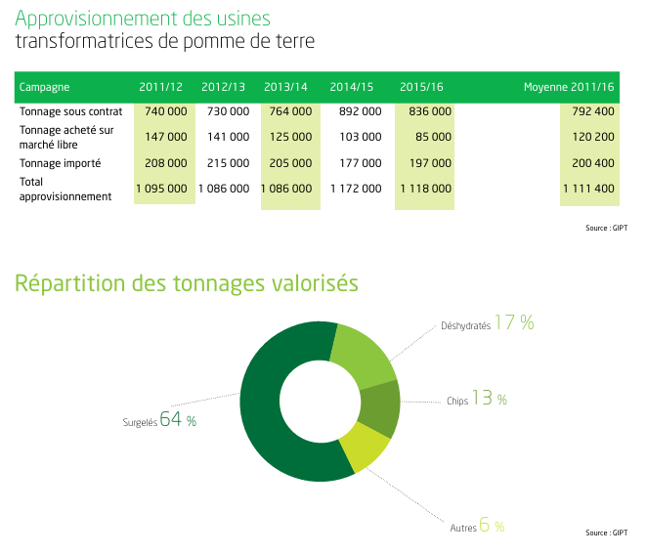

 |  |  |  | Approvisionnement de l'industrie alimentaire (kt) | 2015/16
 |  |  |  | Production sous contrat | 836
 |  |  |  | Production hors contrat | 85
 |  |  |  | Importation | 197

 |  | Fiche filière Pomme de terre, 2022
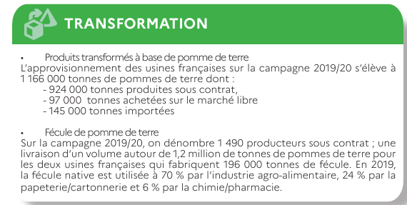

 |  |  | Fécule (2019) | Usages (kt)
 |  |  | IAA | 70%
 |  |  | Chimie/Pharmacie | 6%
 |  |  | Papetrie/Cartonnerie | 24%

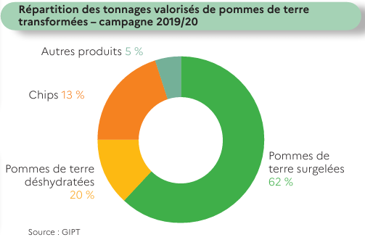

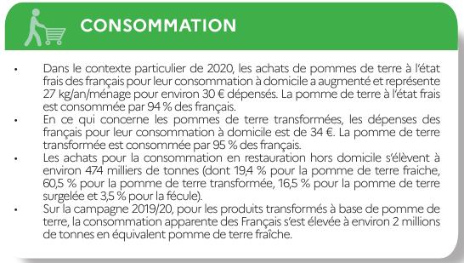

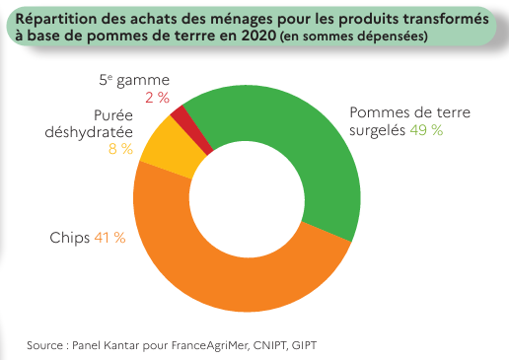

 |  | Fiche filière Pomme de terre, 2025

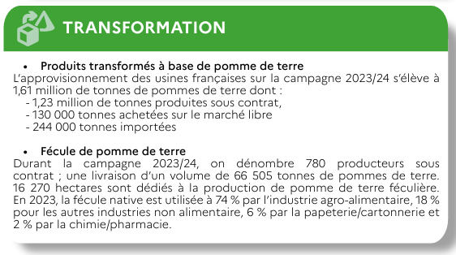

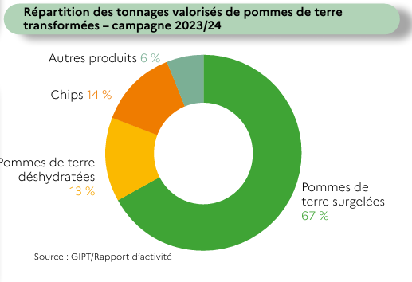

 |  | Bilan de campagne, Pomme de terre, 2017/18
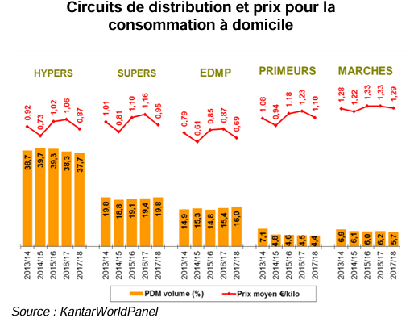

 |  |  | Circuits de distribution pour le frais (2015/16, kt) | Part de marché
 |  |  | Hypers | 39%
 |  |  | Supers | 19%
 |  |  | EDMP | 15%
 |  |  | Primeurs | 5%
 |  |  | Marchés | 6%

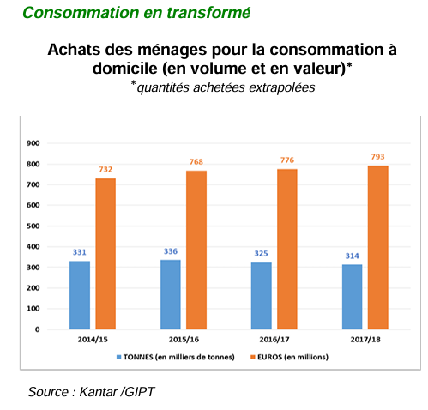
 |  |  | 2015/16, kt | Consommation
 |  |  | A domicile | 336

Récolte et échanges - SEMAE
SOMMAIRE | CARACTERISTIQUES SOURCE
Informations | Récoltes et échanges de plants certifiés de pomme de terre
Période | 2014-2023
Territoire | France
Unité | t
Source | SEMAE
Fournie par | TerriFlux
 |  | Source : https://www.plantdepommedeterre.org/production-francaise/
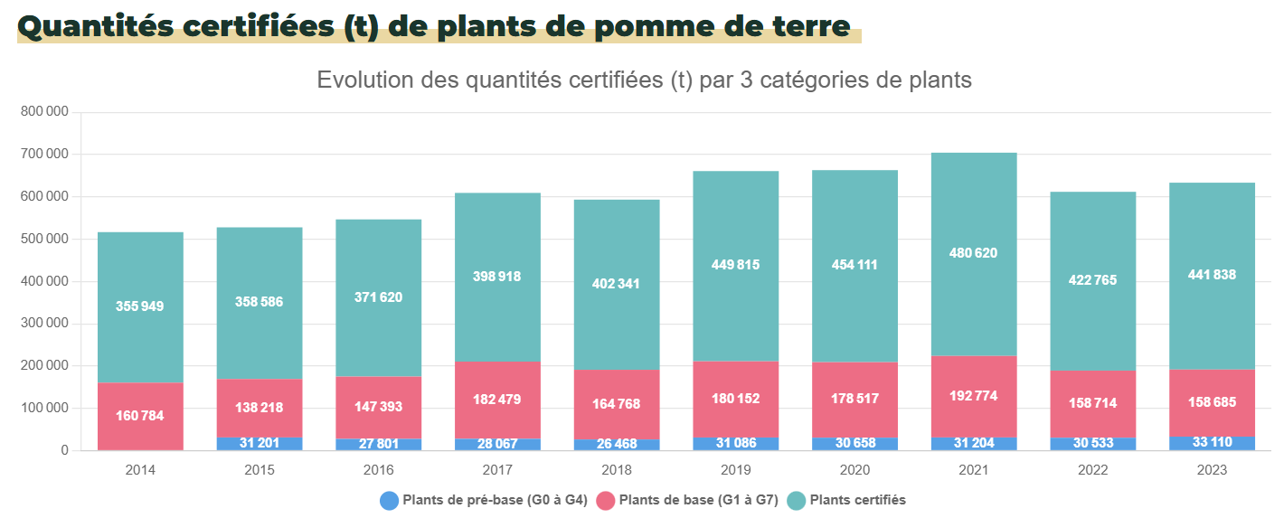

 |  |  |  |  |  |  |  |  |  |  | 2015 | 2019 | 2023
 |  |  |  |  |  |  |  |  |  | Production de plants certifiés (kt) | 528 | 661 | 634

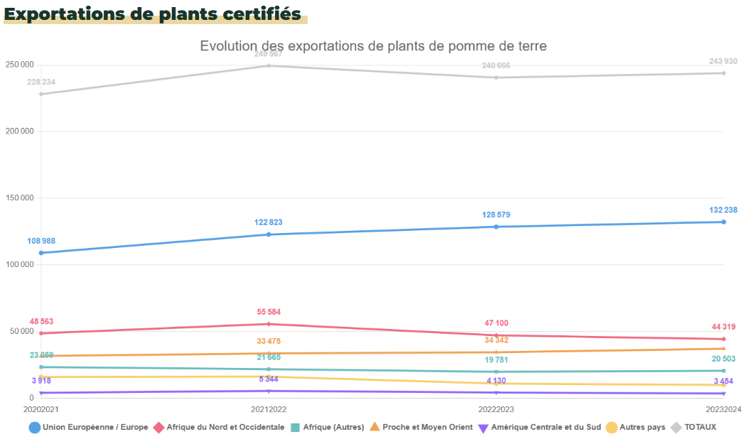

 |  |  |  |  |  |  |  |  |  |  | 2023/24
 |  |  |  |  |  |  |  |  |  | Exportations de plants certifiés (kt) | 244

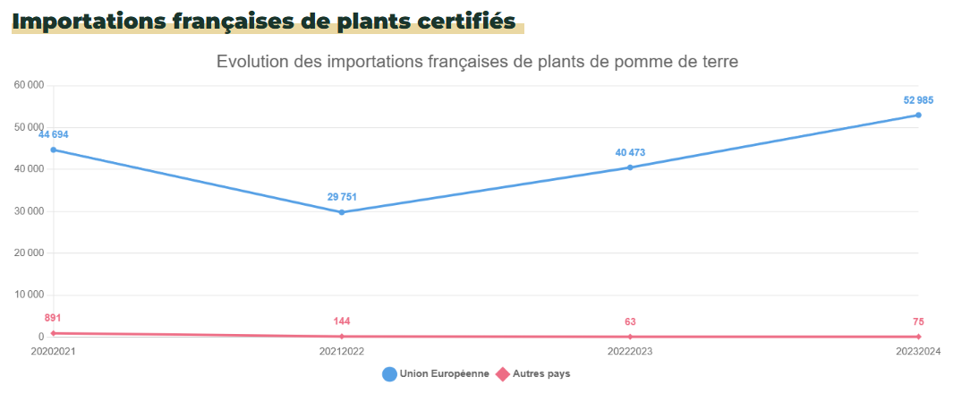

 |  |  |  |  |  |  |  |  |  |  | 2023/24
 |  |  |  |  |  |  |  |  |  | Importations de plants certifiés (kt) | 53

 |  | Source : Rapport statistiques campagne 2023-2024, SEMAE

 |  |  |  |  |  |  |  | 2019/20 | 2023/24
 |  |  |  |  |  |  | Production de plants certifiés (kt) | 666 | 640

 |  |  |  |  |  |  |  | 2019/20 | 2023/24
 |  |  |  |  |  |  | Consommation (après imports/exports) de plants certifiés (kt) | 515 | 450

 |  |  |  |  |  |  |  | 2019/20 | 2023/24
 |  |  |  |  |  |  | Importations de plants certifiés (kt) | 39 | 50
 |  |  |  |  |  |  | Exportations de plants certifiés (kt) | 191 | 239

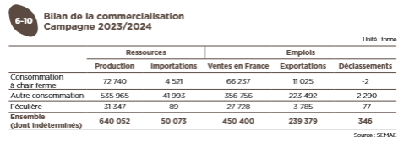

 |  | Source : Bilan de campagne des pommes de terre de conservation 2023/24, FranceAgriMer
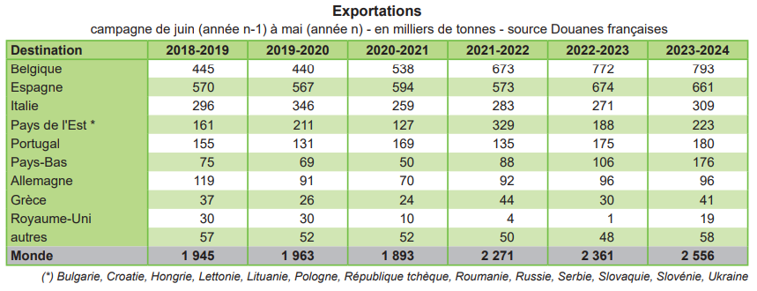

 |  |  | Comparaison des statistiques sur les plants certifiés de pomme de terre pour la campagne 2023/24

 |  |  |  | Agreste | SEMAE 1 | SEMAE 2
 |  |  | Production | 635 | 634 | 640

 |  |  |  | Eurostat | SEMAE 1 | SEMAE 2
 |  |  | Importations | 16 | 53 | 50
 |  |  | Exportations | 17 | 244 | 239

Conso RHD - CIRCANA
SOMMAIRE | CARACTERISTIQUES SOURCE
Informations | Consommation en RHD de pomme de terre et ses produits
Période | 2023
Territoire | France
Unité | t
Source | La consommation hors domicile en France : cadrage du marché et focus sur les filières viandes (2021-2022) et fruits et légumes (2022-2023), Gira Foodservice/CIRCANA pour FranceAgriMer, 2025
Fournie par | TerriFlux
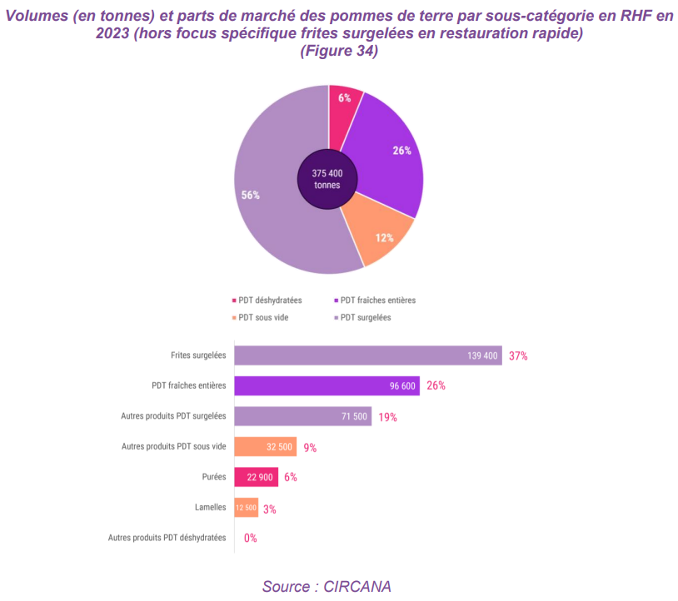

 |  |  |  |  |  |  |  |  | Consommation en RHD (kt, 2023/24 ?)
 |  |  |  |  |  |  |  | Frites surgelées | 139.4
 |  |  |  |  |  |  |  | PDT fraîches entières | 96.6
 |  |  |  |  |  |  |  | Autres produits PDT surgelées | 71.5
 |  |  |  |  |  |  |  | Autres produits PDT sous vide | 32.5
 |  |  |  |  |  |  |  | Purées | 22.9
 |  |  |  |  |  |  |  | Lamelles | 12.5
 |  |  |  |  |  |  |  | Autres produits PDT déshydratées | 0

Comparaison des volumes de produits de PDT consommés en RHD (kt, 2023/24)
 |  | Nomenclature agrégée | Correspondance des nomenclatures |  | Comparaison de la conso en RHD (en kt, 2023/24 ?)
 |  |  | GIPT | CIRCANA |  | GIPT | CIRCANA
 |  | Frites surgelées | Frites | Frites surgelées | Frites surgelées | 220 | 139
 |  | Autres produits surgelés | Garnitures surgelées | Autres produits PDT surgelées | Autres produits surgelés | 65 | 72
 |  | Produits déshydratés | Purée déshydratée | Purées | Produits déshydratés | 16 | 23
 |  | Produits sous vide | Chips | Lamelles | Produits sous vide | 83 | 45
 |  |  | Produits de 4ème et 5ème gamme | Autres produits PDT sous vide

 |  |  | PDT fraîches entières

Débouchés - CNIPT
SOMMAIRE | CARACTERISTIQUES SOURCE
Informations | Débouchés des dessus de plants et PDT de consommation
Période
Territoire | France
Unité | t
Source | Expertise CNIPT, Rapports d'activité
Fournie par | CNIPT, TerriFlux
 |  | Expertise CNIPT : "Les dessus de plants peuvent partir en conso, intérieur ou export ou industrie, ou en « autres » : alimentation animale, métha, etc."

 |  | Rapports d'activité du CNIPT

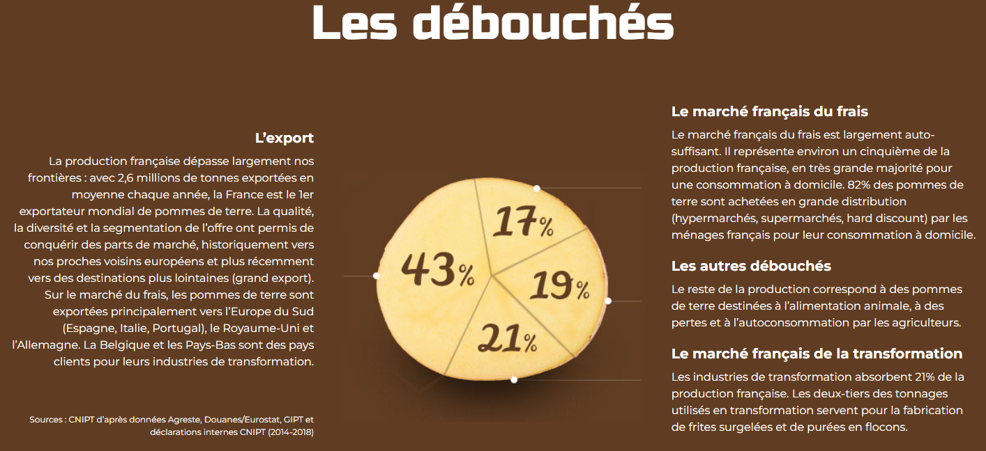

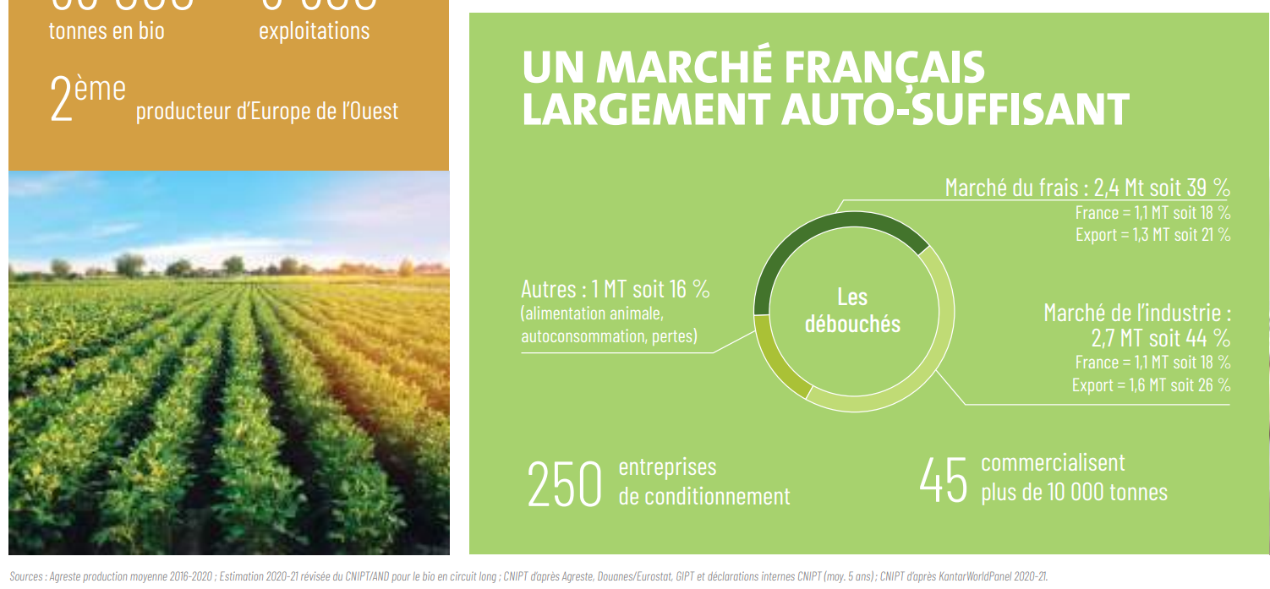

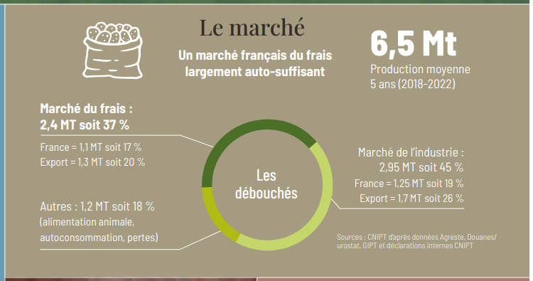

 |  | Source : CNIPT
 |  | Pour les valeurs de consommation à domicile de pdt fraîches voici les données pour les campagnes en question :
 |  | 2015-2016 : 1 255 kt | 1255
 |  | 2019-2020 : 1 270 kt | 1270
 |  | 2023-2024 : 1 104 kt | 1104

